Прайс
Москва: тел.: +7(495) 505-54-49, тел.: +7(915) 318-72-25 (Кристина) тел.: +7(961) 206-14-57 Skype: karavanmoscow Оптовый склад г. Москва: ул. Дмитровское шоссе 157 БЦ "Гефест" стр. 5 Сочи: тел.: +7(918) 600 93 98 (Основной склад) тел.: +7(918) 400 81 03 (Карина) Skype: karavanmarket Основной оптовый склад: г. Адлер, ул. Просвещения 118 б, рядом с Ж/Д Вокзалом Оптовый магазин: г.Сочи, Краснодарское кольцо, рынок Авангард Розничный магазин: г. Адлер, ул. Ленина 10, ТК "Славутич" Геленджик: тел.: +7(918) 353 21 20 Оптовый склад г. Геленджик, ул.Тельмана, 146 (территория "Стройторг") По всем вопросам обращаться на электронный адрес karavanmarket@mail.ru |  |  | ПРАЙС-ЛИСТ на 04.05.2018 |  |  | Для того чтобы сделать заказ: Необходимо в поле "Количество к заказу" на против нужного товара, ввести необходимое количество товара. Сумма заказа рассчитывается автоматически, и выводится в поле "Сумма заказа" на желтом фоне. Затем отправить файл на адрес karavanmarket@mail.ru

 |  |  |  |  | Сумма заказа: | 0

Фото | Артикул | Наименование товаров | Страна | Цена | Количество к заказу
 |  | Изделия из тропической акации
 |  | Божества
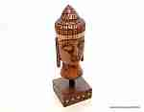 | 1705 | 1705 Статуэтка Будда на подставке Описание: | f0a40b70-8089-11e0-9e89-6cf049cdcbca | 590 | 0
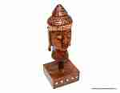 | 1706 | 1706 Статуэтка Будда на подставке Описание: Резная статуэтка ручной работы мастеров Индии выполнена из древесины тропической акации. | f0a40b70-8089-11e0-9e89-6cf049cdcbca | 508 | 0
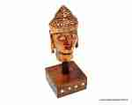 | 1707 | 1707 Статуэтка Будда на подставке Описание: Резная статуэтка ручной работы мастеров Индии выполнена из древесины тропической акации. | f0a40b70-8089-11e0-9e89-6cf049cdcbca | 338 | 0
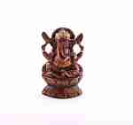 | C1326A5 | C1326A5 Статуэтка Ганеша (акация) Описание: Резная статуэтка ручной работы мастеров Индии выполнена из древесины тропической акации. | f0a40b70-8089-11e0-9e89-6cf049cdcbca | 538 | 0
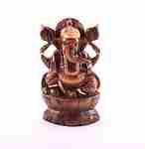 | C1326A6 | C1326A6 Статуэтка Ганеша (акация) Описание: Резная статуэтка ручной работы мастеров Индии выполнена из древесины тропической акации. | f0a40b70-8089-11e0-9e89-6cf049cdcbca | 880 | 0
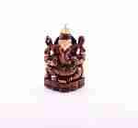 | C780A3 | C780A3 Статуэтка Ганеша (акация) Описание: Резная статуэтка ручной работы мастеров Индии выполнена из древесины тропической акации. | f0a40b70-8089-11e0-9e89-6cf049cdcbca | 360 | 0
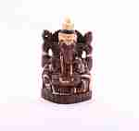 | C780A4 | C780A4 Статуэтка Ганеша (акация) Описание: Резная статуэтка ручной работы мастеров Индии выполнена из древесины тропической акации. | f0a40b70-8089-11e0-9e89-6cf049cdcbca | 478 | 0
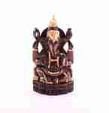 | C780A5 | C780A5 Статуэтка Ганеша (акация) Описание: Резная статуэтка ручной работы мастеров Индии выполнена из древесины тропической акации. | f0a40b70-8089-11e0-9e89-6cf049cdcbca | 615 | 0
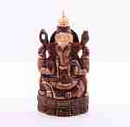 | C780A6 | C780A6 Статуэтка Ганеша (акация) Описание: Резная статуэтка ручной работы мастеров Индии выполнена из древесины тропической акации. | f0a40b70-8089-11e0-9e89-6cf049cdcbca | 747 | 0
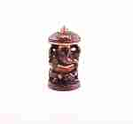 | C25A3 | C25A3 Статуэтка Ганеша (акация) Описание: Резная статуэтка ручной работы мастеров Индии выполнена из древесины тропической акации. | f0a40b70-8089-11e0-9e89-6cf049cdcbca | 135 | 0
 | C25A4 | C25A4 Статуэтка Ганеша (акация) Описание: Резная статуэтка ручной работы мастеров Индии выполнена из древесины тропической акации. | f0a40b70-8089-11e0-9e89-6cf049cdcbca | 190 | 0
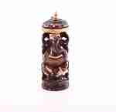 | C25A5 | C25A5 Статуэтка Ганеша (акация) Описание: Резная статуэтка ручной работы мастеров Индии выполнена из древесины тропической акации. | f0a40b70-8089-11e0-9e89-6cf049cdcbca | 268 | 0
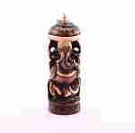 | C25A6 | C25A6 Статуэтка Ганеша (акация) Описание: Резная статуэтка ручной работы мастеров Индии выполнена из древесины тропической акации. | f0a40b70-8089-11e0-9e89-6cf049cdcbca | 320 | 0
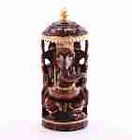 | C25A8 | C25A8 Статуэтка Ганеша (акация) Описание: Резная статуэтка ручной работы мастеров Индии выполнена из древесины тропической акации. | f0a40b70-8089-11e0-9e89-6cf049cdcbca | 1075 | 0

 |  | Вазы из акации

 |  | Животные и птицы
 | C9A4 | C9A4 Статуэтка Слоненок на шаре Описание: Резная статуэтка ручной работы мастеров Индии выполнена из древесины тропической акации. | f0a40b70-8089-11e0-9e89-6cf049cdcbca | 265 | 0
 | C9A5 | C9A5 Статуэтка Слоненок на шаре Описание: Резная статуэтка ручной работы мастеров Индии выполнена из древесины тропической акации. | f0a40b70-8089-11e0-9e89-6cf049cdcbca | 340 | 0
 | C17A114 | C17A114 Статуэтка Индийский слон Описание: Резная статуэтка ручной работы мастеров Индии выполнена из древесины тропической акации. | f0a40b70-8089-11e0-9e89-6cf049cdcbca | 180 | 0
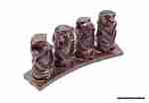 | C94A2 | C94A2 Статуэтка Четыре обезьяны Описание: Резная статуэтка ручной работы мастеров Индии выполнена из древесины тропической акации. | f0a40b70-8089-11e0-9e89-6cf049cdcbca | 243 | 0
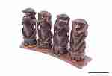 | C94A3 | C94A3 Статуэтка Четыре обезьяны Описание: Резная статуэтка ручной работы мастеров Индии выполнена из древесины тропической акации. | f0a40b70-8089-11e0-9e89-6cf049cdcbca | 364 | 0
 | C158A176 | C158A176 Статуэтка Слон резной Описание: Резная статуэтка ручной работы мастеров Индии выполнена из древесины тропической акации. | f0a40b70-8089-11e0-9e89-6cf049cdcbca | 265 | 0
 | C2213 | C2213 Статуэтка Три обезьяны Описание: Резная статуэтка ручной работы мастеров Индии выполнена из древесины тропической акации. | f0a40b70-8089-11e0-9e89-6cf049cdcbca | 304 | 0
 | C3145A-6 | C3145A-6 Подставка под зубочистки, Слон Описание: | f0a40b70-8089-11e0-9e89-6cf049cdcbca | 190 | 0
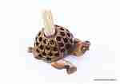 | C3145A | C3145A Подставка под зубочистки, Черепаха Описание: | f0a40b70-8089-11e0-9e89-6cf049cdcbca | 190 | 0
 | C3176A085 | C3176A085 Статуэтка Лягушка Описание: Резная статуэтка ручной работы мастеров Индии выполнена из древесины тропической акации. | f0a40b70-8089-11e0-9e89-6cf049cdcbca | 140 | 0
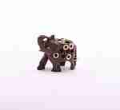 | C3228A2 | C3228A2 Статуэтка Слон (акация, латунь) Описание: Резная статуэтка ручной работы мастеров Индии выполнена из древесины тропической акации. | f0a40b70-8089-11e0-9e89-6cf049cdcbca | 150 | 0
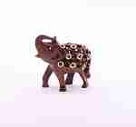 | C3228A3 | C3228A3 Статуэтка Слон (акация, латунь) Описание: Резная статуэтка ручной работы мастеров Индии выполнена из древесины тропической акации. | f0a40b70-8089-11e0-9e89-6cf049cdcbca | 190 | 0
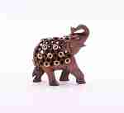 | C3228A4 | C3228A4 Статуэтка Слон (акация, латунь) Описание: Резная статуэтка ручной работы мастеров Индии выполнена из древесины тропической акации. | f0a40b70-8089-11e0-9e89-6cf049cdcbca | 310 | 0
 | C15130 | C15130 Статуэтка Лягушка Описание: Резная статуэтка ручной работы мастеров Индии выполнена из древесины тропической акации. | f0a40b70-8089-11e0-9e89-6cf049cdcbca | 180 | 0
 | C3166A2 | C3166A2 Статуэтка Черепашка Описание: Резная статуэтка ручной работы мастеров Индии выполнена из древесины тропической акации. | f0a40b70-8089-11e0-9e89-6cf049cdcbca | 125 | 0
 | C3166A2,5 | C3166A2,5 Статуэтка Черепашка средняя Описание: Резная статуэтка ручной работы мастеров Индии выполнена из древесины тропической акации. | f0a40b70-8089-11e0-9e89-6cf049cdcbca | 150 | 0
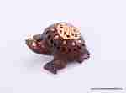 | C3166A3 | C3166A3 Статуэтка Черепашка Описание: Резная статуэтка ручной работы мастеров Индии выполнена из древесины тропической акации. | f0a40b70-8089-11e0-9e89-6cf049cdcbca | 145 | 0
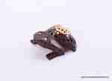 | C3207A2 | C3207A2 Статуэтка Лягушка Описание: Резная статуэтка ручной работы мастеров Индии выполнена из древесины тропической акации. | f0a40b70-8089-11e0-9e89-6cf049cdcbca | 125 | 0
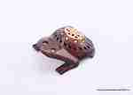 | C3207A2,5 | C3207A2,5 Статуэтка Лягушка Описание: Резная статуэтка ручной работы мастеров Индии выполнена из древесины тропической акации. | f0a40b70-8089-11e0-9e89-6cf049cdcbca | 152 | 0
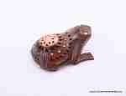 | C3207A3 | C3207A3 Статуэтка Лягушка Описание: Резная статуэтка ручной работы мастеров Индии выполнена из древесины тропической акации. | f0a40b70-8089-11e0-9e89-6cf049cdcbca | 145 | 0
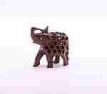 | C6A3 | C6A3 Статуэтка Слон (акация) Описание: Резная статуэтка ручной работы мастеров Индии выполнена из древесины тропической акации. | f0a40b70-8089-11e0-9e89-6cf049cdcbca | 150 | 0
 | C275A3 | C275A3 Статуэтка Сова (акация) Описание: Резная статуэтка ручной работы мастеров Индии выполнена из древесины тропической акации. | f0a40b70-8089-11e0-9e89-6cf049cdcbca | 150 | 0
 | C275A2 | C275A2 Статуэтка Сова (акация) Описание: Резная статуэтка ручной работы мастеров Индии выполнена из древесины тропической акации. | f0a40b70-8089-11e0-9e89-6cf049cdcbca | 125 | 0
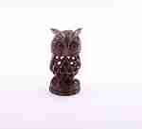 | C276A3 | C276A3 Статуэтка Сова (акация) Описание: Резная статуэтка ручной работы мастеров Индии выполнена из древесины тропической акации. | f0a40b70-8089-11e0-9e89-6cf049cdcbca | 160 | 0
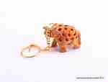 | KC154-6 | KC154-6 Брелок Описание: Резная статуэтка ручной работы мастеров Индии выполнена из древесины тропической акации. | f0a40b70-8089-11e0-9e89-6cf049cdcbca | 53 | 0
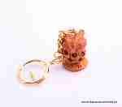 | KC154-4 | KC154-4 Брелок Описание: Резная статуэтка ручной работы мастеров Индии выполнена из древесины тропической акации. | f0a40b70-8089-11e0-9e89-6cf049cdcbca | 53 | 0
 | KC154-5 | KC154-5 Брелок Описание: Резная статуэтка ручной работы мастеров Индии выполнена из древесины тропической акации. | f0a40b70-8089-11e0-9e89-6cf049cdcbca | 53 | 0
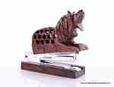 | C5047 | C5047 Степлер с резной фигуркой Лев Описание: Резная статуэтка ручной работы мастеров Индии выполнена из древесины тропической акации. | f0a40b70-8089-11e0-9e89-6cf049cdcbca | 315 | 0
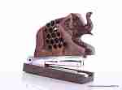 | C5043 | C5043 Степлер резной из акации Описание: Резная статуэтка ручной работы мастеров Индии выполнена из древесины тропической акации. | f0a40b70-8089-11e0-9e89-6cf049cdcbca | 315 | 0
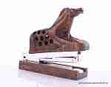 | C5046 | C5046 Степлер с резной фигуркой Конь Описание: Резная статуэтка ручной работы мастеров Индии выполнена из древесины тропической акации. | f0a40b70-8089-11e0-9e89-6cf049cdcbca | 315 | 0
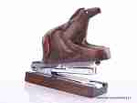 | C5056 | C5056 Степлер с фигуркой Конь Описание: Резная статуэтка ручной работы мастеров Индии выполнена из древесины тропической акации. | f0a40b70-8089-11e0-9e89-6cf049cdcbca | 280 | 0
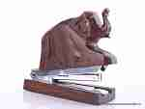 | C5053 | C5053 Степлер с фигуркой Слон Описание: Резная статуэтка ручной работы мастеров Индии выполнена из древесины тропической акации. | f0a40b70-8089-11e0-9e89-6cf049cdcbca | 280 | 0
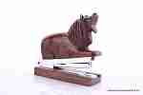 | C5057 | C5057 Степлер с фигуркой Лев Описание: Резная статуэтка ручной работы мастеров Индии выполнена из древесины тропической акации. | f0a40b70-8089-11e0-9e89-6cf049cdcbca | 280 | 0
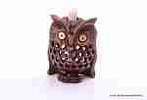 | C3145A-1 | C3145A-1 Подставка под зубочистки, Сова Описание: | f0a40b70-8089-11e0-9e89-6cf049cdcbca | 190 | 0
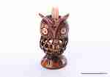 | C3145A-2 | C3145A-2 Подставка под зубочистки, Сова Описание: | f0a40b70-8089-11e0-9e89-6cf049cdcbca | 190 | 0
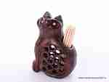 | C3145A-4 | C3145A-4 Подставка под зубочистки, Кот Описание: | f0a40b70-8089-11e0-9e89-6cf049cdcbca | 190 | 0
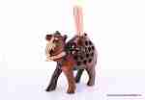 | C3145A-5 | C3145A-5 Подставка под зубочистки, Верблюд Описание: | f0a40b70-8089-11e0-9e89-6cf049cdcbca | 190 | 0
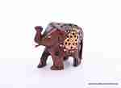 | C3171A2 | C3171A2 Статуэтка Слон Описание: Резная статуэтка ручной работы мастеров Индии выполнена из древесины тропической акации. | f0a40b70-8089-11e0-9e89-6cf049cdcbca | 125 | 0
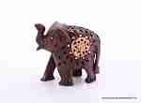 | C3171A2,5 | C3171A2,5 Статуэтка Слон Описание: Резная статуэтка ручной работы мастеров Индии выполнена из древесины тропической акации. | f0a40b70-8089-11e0-9e89-6cf049cdcbca | 150 | 0
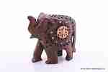 | C3171A3 | C3171A3 Статуэтка Слон Описание: Резная статуэтка ручной работы мастеров Индии выполнена из древесины тропической акации. | f0a40b70-8089-11e0-9e89-6cf049cdcbca | 145 | 0
 | C3177A2 | C3177A2 Статуэтка Сова (акация) Описание: Резная статуэтка ручной работы мастеров Индии выполнена из древесины тропической акации. | f0a40b70-8089-11e0-9e89-6cf049cdcbca | 150 | 0
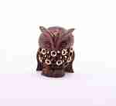 | C3177A3 | C3177A3 Статуэтка Сова (акация) Описание: Резная статуэтка ручной работы мастеров Индии выполнена из древесины тропической акации. | f0a40b70-8089-11e0-9e89-6cf049cdcbca | 190 | 0
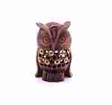 | C3177A4 | C3177A4 Статуэтка Сова (акация) Описание: Резная статуэтка ручной работы мастеров Индии выполнена из древесины тропической акации. | f0a40b70-8089-11e0-9e89-6cf049cdcbca | 310 | 0
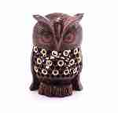 | C3177A5 | C3177A5 Статуэтка Сова (акация) Описание: Резная статуэтка ручной работы мастеров Индии выполнена из древесины тропической акации. | f0a40b70-8089-11e0-9e89-6cf049cdcbca | 545 | 0
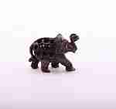 | C1A2 | C1A2 Статуэтка Слон (акация) Описание: Резная статуэтка ручной работы мастеров Индии выполнена из древесины тропической акации. | f0a40b70-8089-11e0-9e89-6cf049cdcbca | 200 | 0
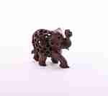 | C1A3 | C1A3 Статуэтка Слон (акация) Описание: Резная статуэтка ручной работы мастеров Индии выполнена из древесины тропической акации. | f0a40b70-8089-11e0-9e89-6cf049cdcbca | 295 | 0
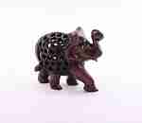 | C1A4 | C1A4 Статуэтка Слон (акация) Описание: Резная статуэтка ручной работы мастеров Индии выполнена из древесины тропической акации. | f0a40b70-8089-11e0-9e89-6cf049cdcbca | 545 | 0
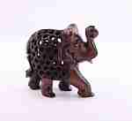 | C1A5 | C1A5 Статуэтка Слон (акация) Описание: Резная статуэтка ручной работы мастеров Индии выполнена из древесины тропической акации. | f0a40b70-8089-11e0-9e89-6cf049cdcbca | 920 | 0
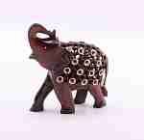 | C3228A5 | C3228A5 Статуэтка Слон (акация, латунь) Описание: Резная статуэтка ручной работы мастеров Индии выполнена из древесины тропической акации. | f0a40b70-8089-11e0-9e89-6cf049cdcbca | 545 | 0
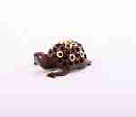 | C3175A3 | C3175A3 Статуэтка Черепаха (акация, латунь) Описание: Резная статуэтка ручной работы мастеров Индии выполнена из древесины тропической акации. | f0a40b70-8089-11e0-9e89-6cf049cdcbca | 190 | 0
 | C3175A2 | C3175A2 Статуэтка Черепаха (акация, латунь) Описание: Резная статуэтка ручной работы мастеров Индии выполнена из древесины тропической акации. | f0a40b70-8089-11e0-9e89-6cf049cdcbca | 150 | 0
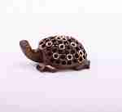 | C3175A4 | C3175A4 Статуэтка Черепаха (акация, латунь) Описание: Резная статуэтка ручной работы мастеров Индии выполнена из древесины тропической акации. | f0a40b70-8089-11e0-9e89-6cf049cdcbca | 310 | 0
 | C49A3 | C49A3 Статуэтка Слониха со слонятами (акация) Описание: Резная статуэтка ручной работы мастеров Индии выполнена из древесины тропической акации. | f0a40b70-8089-11e0-9e89-6cf049cdcbca | 400 | 0
 | C49A4 | C49A4 Статуэтка Слониха со слонятами (акация) Описание: Резная статуэтка ручной работы мастеров Индии выполнена из древесины тропической акации. | f0a40b70-8089-11e0-9e89-6cf049cdcbca | 660 | 0
 | C49A5 | C49A5 Статуэтка Слониха со слонятами (акация) Описание: Резная статуэтка ручной работы мастеров Индии выполнена из древесины тропической акации. | f0a40b70-8089-11e0-9e89-6cf049cdcbca | 970 | 0
 | C49A6 | C49A6 Статуэтка Слониха со слонятами (акация) Описание: Резная статуэтка ручной работы мастеров Индии выполнена из древесины тропической акации. | f0a40b70-8089-11e0-9e89-6cf049cdcbca | 1300 | 0
 | C87A2 | C87A2 Статуэтка Черепаха (акация) Описание: Резная статуэтка ручной работы мастеров Индии выполнена из древесины тропической акации. | f0a40b70-8089-11e0-9e89-6cf049cdcbca | 125 | 0
 | C87A3 | C87A3 Статуэтка Черепаха (акация) Описание: Резная статуэтка ручной работы мастеров Индии выполнена из древесины тропической акации. | f0a40b70-8089-11e0-9e89-6cf049cdcbca | 150 | 0
 | C87A4 | C87A4 Статуэтка Черепаха (акация) Описание: Резная статуэтка ручной работы мастеров Индии выполнена из древесины тропической акации. | f0a40b70-8089-11e0-9e89-6cf049cdcbca | 270 | 0
 | C275A4 | C275A4 Статуэтка Сова (акация) Описание: Резная статуэтка ручной работы мастеров Индии выполнена из древесины тропической акации. | f0a40b70-8089-11e0-9e89-6cf049cdcbca | 270 | 0
 | C275A5 | C275A5 Статуэтка Сова (акация) Описание: Резная статуэтка ручной работы мастеров Индии выполнена из древесины тропической акации. | f0a40b70-8089-11e0-9e89-6cf049cdcbca | 487 | 0
 | C506A2 | C506A2 Статуэтка Слон резной (акация) Описание: Резная статуэтка ручной работы мастеров Индии выполнена из древесины тропической акации. | f0a40b70-8089-11e0-9e89-6cf049cdcbca | 250 | 0
 | C506A3 | C506A3 Статуэтка Слон резной (акация) Описание: Резная статуэтка ручной работы мастеров Индии выполнена из древесины тропической акации. | f0a40b70-8089-11e0-9e89-6cf049cdcbca | 437 | 0
 | C506A4 | C506A4 Статуэтка Слон резной (акация) Описание: Резная статуэтка ручной работы мастеров Индии выполнена из древесины тропической акации. | f0a40b70-8089-11e0-9e89-6cf049cdcbca | 660 | 0
 | C506A5 | C506A5 Статуэтка Слон резной (акация) Описание: Резная статуэтка ручной работы мастеров Индии выполнена из древесины тропической акации. | f0a40b70-8089-11e0-9e89-6cf049cdcbca | 1030 | 0
 | C6A2 | C6A2 Статуэтка Слон (акация) Описание: Резная статуэтка ручной работы мастеров Индии выполнена из древесины тропической акации. | f0a40b70-8089-11e0-9e89-6cf049cdcbca | 115 | 0
 | C6A4 | C6A4 Статуэтка Слон (акация) Описание: Резная статуэтка ручной работы мастеров Индии выполнена из древесины тропической акации. | f0a40b70-8089-11e0-9e89-6cf049cdcbca | 260 | 0
 | C6A5 | C6A5 Статуэтка Слон (акация) Описание: Резная статуэтка ручной работы мастеров Индии выполнена из древесины тропической акации. | f0a40b70-8089-11e0-9e89-6cf049cdcbca | 450 | 0
 | C276A2 | C276A2 Статуэтка Сова (акация) Описание: Резная статуэтка ручной работы мастеров Индии выполнена из древесины тропической акации. | f0a40b70-8089-11e0-9e89-6cf049cdcbca | 125 | 0
 | C276A4 | C276A4 Статуэтка Сова (акация) Описание: Резная статуэтка ручной работы мастеров Индии выполнена из древесины тропической акации. | f0a40b70-8089-11e0-9e89-6cf049cdcbca | 295 | 0
 | C276A5 | C276A5 Статуэтка Сова (акация) Описание: Резная статуэтка ручной работы мастеров Индии выполнена из древесины тропической акации. | f0a40b70-8089-11e0-9e89-6cf049cdcbca | 510 | 0
 | C2227A2 | C2227A2 Статуэтка Сова (акация) Описание: Резная статуэтка ручной работы мастеров Индии выполнена из древесины тропической акации. | f0a40b70-8089-11e0-9e89-6cf049cdcbca | 280 | 0
 | C2227A3 | C2227A3 Статуэтка Сова (акация) Описание: Резная статуэтка ручной работы мастеров Индии выполнена из древесины тропической акации. | f0a40b70-8089-11e0-9e89-6cf049cdcbca | 380 | 0
 | C2227A4 | C2227A4 Статуэтка Сова (акация) Описание: Резная статуэтка ручной работы мастеров Индии выполнена из древесины тропической акации. | f0a40b70-8089-11e0-9e89-6cf049cdcbca | 630 | 0
 | C1174A2 | C1174A2 Статуэтка Сова (акация) Описание: Резная статуэтка ручной работы мастеров Индии выполнена из древесины тропической акации. | f0a40b70-8089-11e0-9e89-6cf049cdcbca | 260 | 0
 | C1174A3 | C1174A3 Статуэтка Сова (акация) Описание: Резная статуэтка ручной работы мастеров Индии выполнена из древесины тропической акации. | f0a40b70-8089-11e0-9e89-6cf049cdcbca | 380 | 0
 | C1174A4 | C1174A4 Статуэтка Сова (акация) Описание: Резная статуэтка ручной работы мастеров Индии выполнена из древесины тропической акации. | f0a40b70-8089-11e0-9e89-6cf049cdcbca | 630 | 0
 | C4187A3 | C4187A3 Статуэтка Кот (акация) Описание: Резная статуэтка ручной работы мастеров Индии выполнена из древесины тропической акации. | f0a40b70-8089-11e0-9e89-6cf049cdcbca | 150 | 0
 | C4187A4 | C4187A4 Статуэтка Кот (акация) Описание: Резная статуэтка ручной работы мастеров Индии выполнена из древесины тропической акации. | f0a40b70-8089-11e0-9e89-6cf049cdcbca | 225 | 0
 | C4187A5 | C4187A5 Статуэтка Кот (акация) Описание: Резная статуэтка ручной работы мастеров Индии выполнена из древесины тропической акации. | f0a40b70-8089-11e0-9e89-6cf049cdcbca | 350 | 0
 | C4187A6 | C4187A6 Статуэтка Кот (акация) Описание: Резная статуэтка ручной работы мастеров Индии выполнена из древесины тропической акации. | f0a40b70-8089-11e0-9e89-6cf049cdcbca | 460 | 0
 | C64273 | C64273 Статуэтка Слон со слонятами (акация, зеркальная мозаика) Описание: Резная статуэтка ручной работы мастеров Индии выполнена из древесины тропической акации, декорирована зеркальной мозаикой. | f0a40b70-8089-11e0-9e89-6cf049cdcbca | 370 | 0
 | C64274 | C64274 Статуэтка Слон со слонятами (акация, зеркальная мозаика) Описание: Резная статуэтка ручной работы мастеров Индии выполнена из древесины тропической акации, декорирована зеркальной мозаикой. | f0a40b70-8089-11e0-9e89-6cf049cdcbca | 563 | 0
 | C64275 | C64275 Статуэтка Слон со слонятами (акация, зеркальная мозаика) Описание: Резная статуэтка ручной работы мастеров Индии выполнена из древесины тропической акации, декорирована зеркальной мозаикой. | f0a40b70-8089-11e0-9e89-6cf049cdcbca | 880 | 0
 | C64524 | C64524 Статуэтка Сова (акация, зеркальная мозаика) Описание: Резная статуэтка ручной работы мастеров Индии выполнена из древесины тропической акации, декорирована зеркальной мозаикой. | f0a40b70-8089-11e0-9e89-6cf049cdcbca | 328 | 0
 | C64525 | C64525 Статуэтка Сова (акация, зеркальная мозаика) Описание: Резная статуэтка ручной работы мастеров Индии выполнена из древесины тропической акации, декорирована зеркальной мозаикой. | f0a40b70-8089-11e0-9e89-6cf049cdcbca | 403 | 0
 | C64526 | C64526 Статуэтка Сова (акация, зеркальная мозаика) Описание: Резная статуэтка ручной работы мастеров Индии выполнена из древесины тропической акации, декорирована зеркальной мозаикой. | f0a40b70-8089-11e0-9e89-6cf049cdcbca | 625 | 0
 | C62653 | C62653 Статуэтка Сова (акация, зеркальная мозаика) Описание: Резная статуэтка ручной работы мастеров Индии выполнена из древесины тропической акации, декорирована зеркальной мозаикой. | f0a40b70-8089-11e0-9e89-6cf049cdcbca | 200 | 0
 | C62654 | C62654 Статуэтка Сова (акация, зеркальная мозаика) Описание: Резная статуэтка ручной работы мастеров Индии выполнена из древесины тропической акации, декорирована зеркальной мозаикой. | f0a40b70-8089-11e0-9e89-6cf049cdcbca | 250 | 0
 | C62655 | C62655 Статуэтка Сова (акация, зеркальная мозаика) Описание: Резная статуэтка ручной работы мастеров Индии выполнена из древесины тропической акации, декорирована зеркальной мозаикой. | f0a40b70-8089-11e0-9e89-6cf049cdcbca | 380 | 0

 |  |  |  |  | Сумма заказа: | 0

